Progress_Chart
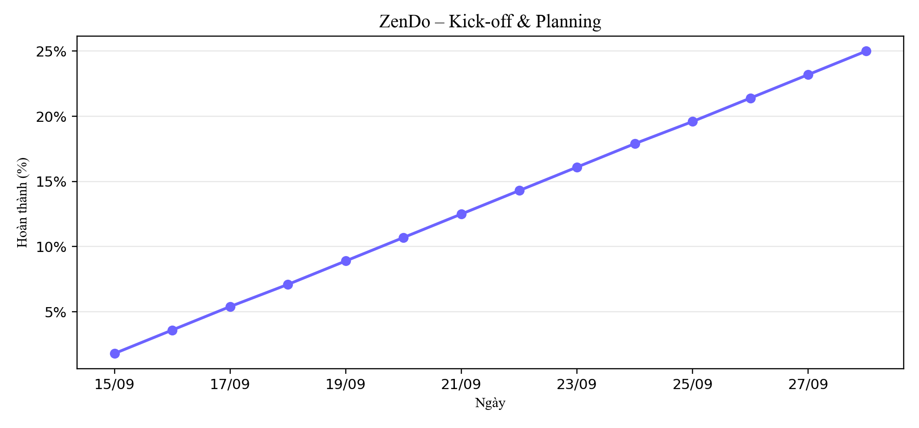
Tiến độ tích lũy (%) – Kick-off & Planning

